Hosting
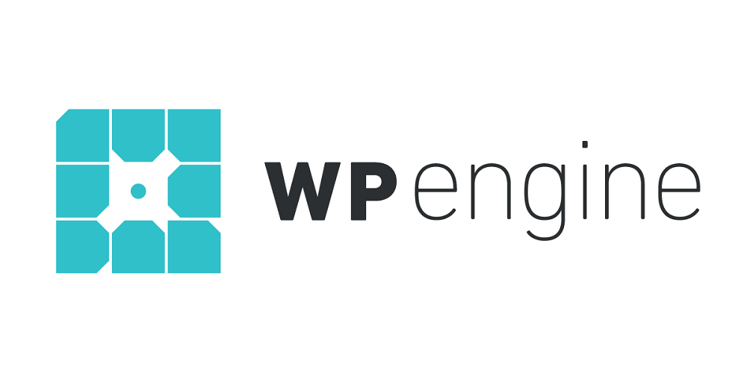
Cotizaciones Hostin Compartido
1 Cotización Proveedor WP Engine
Información | WP Engine | Plan | Precio Mensual | Espacio en Disco | Ancho de Banda | Sitios Web Permitidos
Especialización | Hosting especializado en WordPress | Startup | $35 | 10 GB | 50 GB | 1
Características Destacadas | Rendimiento optimizado para sitios WordPress, servidores configurados específicamente para WordPress, soporte técnico especializado en WP | Growth | $115 | 20 GB | 200 GB | 10
Precios Mensuales | Startup: $35 Growth: $115 Scale: $290 | Scale | $290 | 50 GB | 500 GB | 30

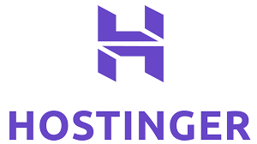
2 Cotización Proveedor Hostinger
Información | Hostinger | Plan | Precio Mensual | Espacio en Disco | Ancho de Banda | Sitios Web Permitidos
Enfoque | Precios competitivos, rendimiento sólido, amplia gama de funciones y herramientas | Single | $1.39 | 10 GB | 100 GB | 1
Características Destacadas | Constructor de sitios web, instalador de aplicaciones, soporte técnico las 24 horas | Premium | $2.59 | 20 GB | Unlimited | 100
Precios Mensuales | Single: $1.39 Premium: $2.59 Business: $4.09 | Business | $4.09 | 30 GB | Unlimited | Limitada


3 Cotización Proveedor iPage
Información | iPage | Plan | Precio Mensual | Espacio en Disco | Ancho de Banda | Sitios Web Permitidos
Destacado | Planes asequibles con recursos ilimitados, especial para usuarios principiantes | WP Starter | $3.75 | Unlimited | Unlimited | 1
Características Principales | Espacio en disco y ancho de banda ilimitados, soporte técnico dedicado | WP Essential | $6.95 | Unlimited | Unlimited | Limitada
Precios Mensuales | WP Starter: $3.75 WPEssential: $6.95 WP Go Pro: $14.95 | WP Go Pro | $14.95 | Unlimited | Unlimited | Limitada

Hosting Compartido
Proveedor |  | HOSTINGER

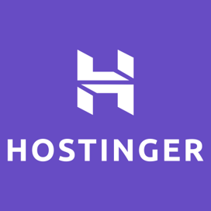 |  | Espacio de Almacenamiento: 100 GB
 |  | Soporte Técnico: 24/7 Correo Electrónico
 |  | Bases de Datos:MySQL, PostgreSQL, MariaDB
 |  | Certificado SSL: Se incluye
 |  | Panel de Control: hPanel
 |  | Backups Automáticos: Diarios
 |  | Lenguajes de Programación: Python, Ruby, PHP, JavaScript, HTML y CSS
 |  | Grarantía de Uptime: Alojamiento 99.9%
Planes de Hosting Disponibles
Plan Premium |  |  |  |  | ⬅️ | ⬅️ | ⬅️ | Elección de Hosting para Proyecto Gero y Natis
 |  |  |  |  |  |  |  | Para un año y medio de trabajo (18 meses), el primer pago a $9.900 + 3 meses gratis tendria que pagar 15 meses de renovación a $21.000 da un total de $315.000 durante 15 dias
Descripción | El paquete perfecto para sitios web personale. |  |  |  | Precio: $CO 9.900 - Primer mes - renovación: $21.900
Caracteristicas | 1. 100 GB Almacenamiento
 | 2. Dominio Gratis (CO $33.900)
 | 3. Copias de seguridad semanales
 | 4. Email gratis
 | 5. SSL gratis
 | 6. Wordpress ilimitado
 | 7. Creador de sitios web

Plan Estándar

Descripción | Disfruta de un rendimiento optimizado y recursos potentes |  |  |  | Precio: $CO 31.000 primer mes - renovación: $77.900
Caracteristicas | 1. 300 sitios web
 | 2. WordPress administrado
 | 3. 200 GB de almacenamiento NVMe
 | 4. Creador de sitios web | Hostinger
 | 5. Dominio gratis (CO$ 33.900)
 | 6. Email gratis
 | 7. SSL ilimitado gratis

Business

Descripción | Sube de nivel con más potencia y funciones mejoradas. |  |  |  | Precio: $CO 13.900 primer mes - renovación: $37.900
Caracteristicas | 1. 100 GB Almacenamiento
 | 2. WordPress administrado
 | 3. 200 GB de almacenamiento NVMe
 | 4. Creador de sitios web | Hostinger
 | 5. Dominio gratis (CO$ 33.900)
 | 6. Email gratis
 | 7. SSL ilimitado gratis

Ficha Técnica Equipos
Tipo de equipo |  | Escritorio
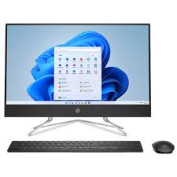
Configuración del Hardware y Software
Marca | HP |  | RAM | 8 GB
Modelo | All in one 24-cb1026la |  | SO | Windows
Procesador | Intel Core I5 |  | Versión SO | Windows 11
Capacidad | Estado solido SSD 512 GB |  | Nucleos | 10 Nucleos
Velocidad del Procesador | Hasta 4,4 GHz con tecnología Intel Turbo Boost, 12 MB de caché L3 y 12 subpocesos |  | Puertos USB | 2 Puertos
 |  |  | HDMI | 1 Puerto

Garantía |  | 24 meses
Precio | $ 4,300,000

Servicios en la nuve

FICHAS TECNICAS
Infraestructura como servicio (IaaS)
 |  |  |  | Especificaciones Tecnicas
 |  |  |  | Soporte | Basic (gratis), Developer, Standard, Professional Direct, y Premier

 |  |  |  | Desarrollador | Microsoft Corporation

 |  |  |  | Lanzamiento Inicial | 2010-02-01

 |  |  |  | Licencia | Microsoft Azure es una plataforma comercial con un modelo de pago por uso.

 |  |  |  | Compatibilidad | (Windows, Linux) y arquitecturas (x86, ARM).

 |  |  |  | Arquitectura | centros de datos globales

 |  |  |  | Herramientas de administración | Azure Portal, Azure CLI (Command Line Interface), PowerShell, Azure SDKs, Azure Resource Manager (ARM), y más.

 |  |  |  | Lenguajes Soportados | Python, Java, JavaScript, .NET, Ruby, PHP, Go, y más.

Compatibilidad y extensibilidad |  | numerosas aplicaciones y servicios de terceros, altamente extensible mediante APIs y SDKs. |  | ISO | ISO/IEC 27001, ISO/IEC 27017, ISO/IEC 27018, ISO/IEC 9001.

Desempeño |  | Ofrece alto desempeño con baja latencia |  | Seguridad | certificaciones de cumplimiento (ISO, SOC, PCI-DSS, HIPAA)

Protocolo de comunicación |  | HTTP/HTTPS, TCP/IP, REST, SOAP, y más. |  | Costo | $ 76.499/año


FICHAS TECNICAS
Infraestructura como servicio (IaaS)
 |  |  |  | Especificaciones Tecnicas
 |  |  |  | Soporte | Basic (gratis), Development, Production, y Premium

 |  |  |  | Desarrollador | Google LLC

 |  |  |  | Lanzamiento Inicial | 2008-04-01

 |  |  |  | Licencia | Google Cloud Platform es una plataforma comercial con un modelo de pago por uso.

 |  |  |  | Compatibilidad | (Windows, Linux) y arquitecturas (x86, ARM).

 |  |  |  | Arquitectura | centros de datos globales

 |  |  |  | Herramientas de administración | Google Cloud Console, Google Cloud SDK (gcloud), REST APIs, Google Cloud Deployment Manager, Stackdriver, y más.

 |  |  |  | Lenguajes Soportados | Python, Java, JavaScript, .NET, Ruby, PHP, Go, y más.

Compatibilidad y extensibilidad |  | numerosas aplicaciones y servicios de terceros, altamente extensible mediante APIs y SDKs. |  | ISO | ISO/IEC 27001, ISO/IEC 27017, ISO/IEC 27018, ISO/IEC 9001.

Desempeño |  | Ofrece alto desempeño con baja latencia |  | Seguridad | certificaciones de cumplimiento (ISO, SOC, PCI-DSS, HIPAA)

Protocolo de comunicación |  | HTTP/HTTPS, TCP/IP, REST, SOAP, y más. |  | Costo | $ 298,656/licencia

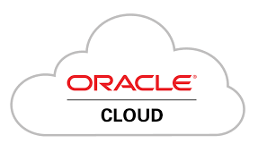
FICHAS TECNICAS
Infraestructura como servicio (IaaS)
 |  |  |  | Especificaciones Tecnicas
 |  |  |  | Soporte | Basic (gratis), Developer, Business, y Premier

 |  |  |  | Desarrollador | Oracle Corporation

 |  |  |  | Lanzamiento Inicial | 2016-10-01

 |  |  |  | Licencia | Oracle Cloud es una plataforma comercial con un modelo de pago por uso.

 |  |  |  | Compatibilidad | (Windows, Linux) y arquitecturas (x86, ARM).

 |  |  |  | Arquitectura | centros de datos globales

 |  |  |  | Herramientas de administración | Oracle Cloud Console, Oracle Cloud CLI, REST APIs, Oracle Cloud Infrastructure (OCI) SDKs, Oracle Enterprise Manager, y más.

 |  |  |  | Lenguajes Soportados | Python, Java, JavaScript, .NET, Ruby, PHP, Go, y más.

Compatibilidad y extensibilidad |  | numerosas aplicaciones y servicios de terceros, altamente extensible mediante APIs y SDKs. |  | ISO | ISO/IEC 27001, ISO/IEC 27017, ISO/IEC 27018, ISO/IEC 9001.

Desempeño |  | Ofrece alto desempeño con baja latencia |  | Seguridad | certificaciones de cumplimiento (ISO, SOC, PCI-DSS, HIPAA)

Protocolo de comunicación |  | HTTP/HTTPS, TCP/IP, REST, SOAP, y más. |  | Costo | $ 298,656/licencia

Desempeño | Alto desempeño con baja latencia. | Alto desempeño con baja latencia. | Alto desempeño con baja latencia. | Alto desempeño con baja latencia.
Costo | $169.999/ año | $ 76.499/año | $ 298,656/licencia | $ 298,656/licencia
Protocolo de Comunicación | HTTP/HTTPS, TCP/IP, REST, SOAP, y más. | HTTP/HTTPS, TCP/IP, REST, SOAP, y más. | HTTP/HTTPS, TCP/IP, REST, SOAP, y más. | HTTP/HTTPS, TCP/IP, REST, SOAP, y más.
Seguridad | Encriptación de datos, IAM, auditorías, certificaciones (ISO, SOC, PCI-DSS, HIPAA) | Encriptación de datos, IAM, auditorías, certificaciones (ISO, SOC, PCI-DSS, HIPAA) | Encriptación de datos, IAM, auditorías, certificaciones (ISO, SOC, PCI-DSS, HIPAA) | Encriptación de datos, IAM, auditorías, certificaciones (ISO, SOC, PCI-DSS, HIPAA)
Compatibilidad y Extensibilidad | Compatible con aplicaciones y servicios de terceros, extensible vía APIs y SDKs | Compatible con aplicaciones y servicios de terceros, extensible vía APIs y SDKs | Compatible con aplicaciones y servicios de terceros, extensible vía APIs y SDKs | Compatible con aplicaciones y servicios de terceros, extensible vía APIs y SDKs
ISO | ISO/IEC 27001, ISO/IEC 27017, ISO/IEC 27018, ISO/IEC 9001 | ISO/IEC 27001, ISO/IEC 27017, ISO/IEC 27018, ISO/IEC 9001 | ISO/IEC 27001, ISO/IEC 27017, ISO/IEC 27018, ISO/IEC 9001 | ISO/IEC 27001, ISO/IEC 27017, ISO/IEC 27018, ISO/IEC 9001

